Sheet1
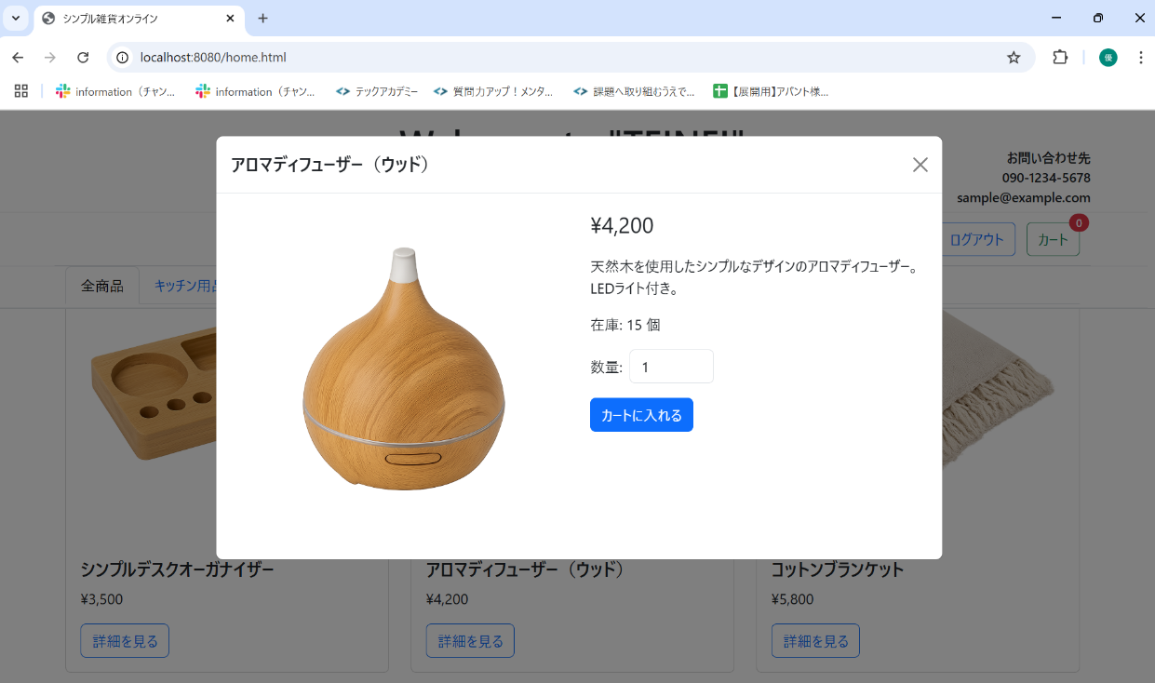
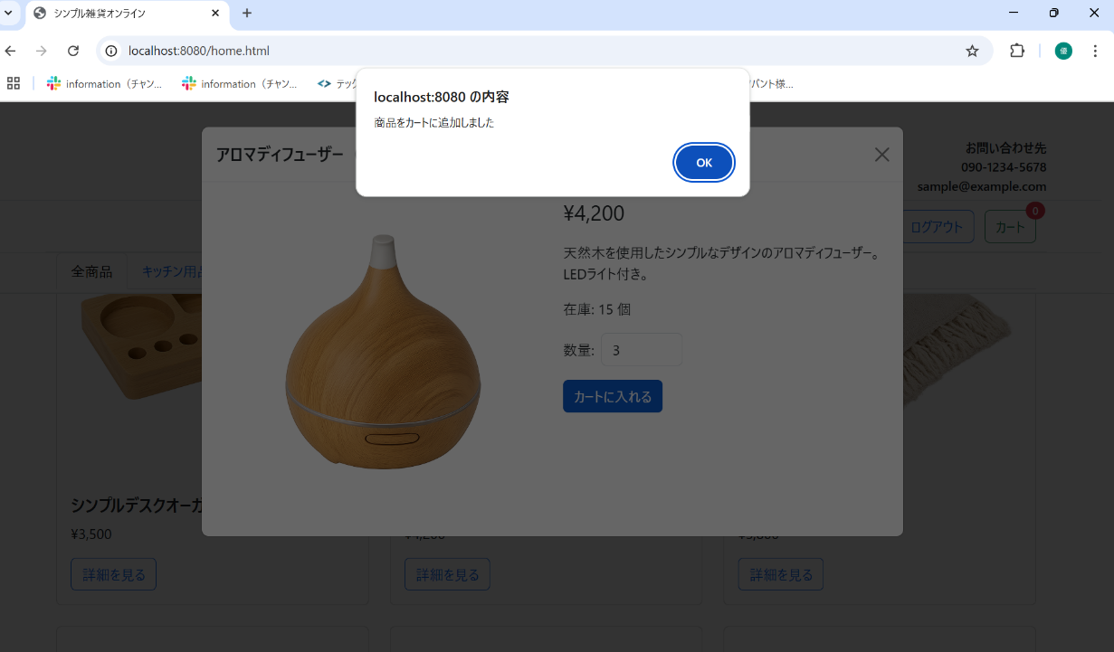
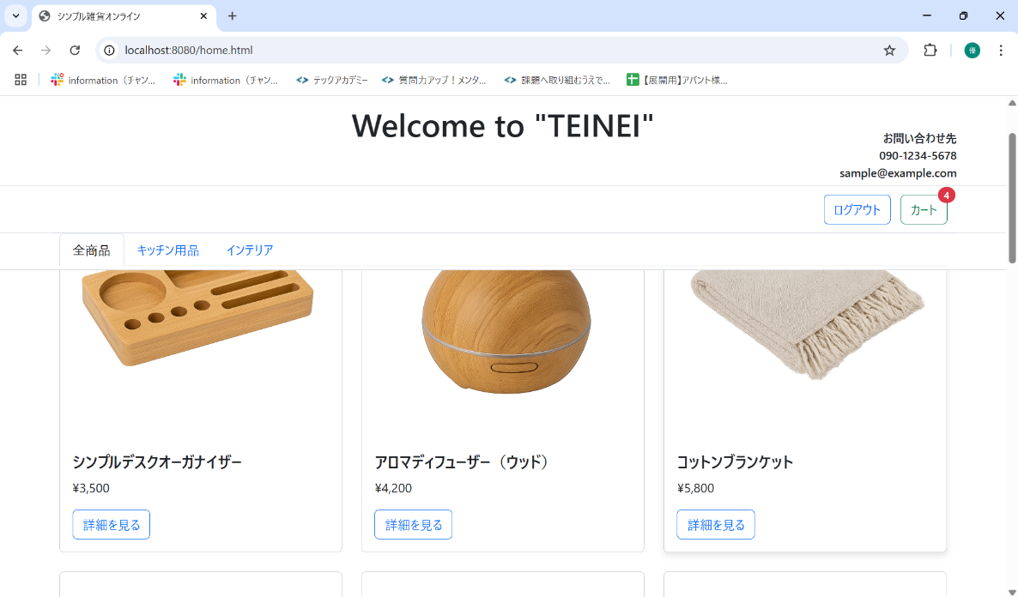
No. | テスト対象 | テスト種別 | 目的/観点 | 前提条件 | 操作手順 | 期待結果
ST-C-002 | カート追加 | 機能 | 商品詳細から商品をカートに追加できるか (複数個) | アロマディフューザー（ウッド）の詳細モーダルが表示されている | 1. 数量入力欄に「3」を入力する。 2. 「カートに入れる」ボタンをクリックする。 | 1. 「商品をカートに追加しました」アラートが表示されること。 2. モーダルが閉じること。 3. カートアイコンのバッジの数字が (前の状態 + 3) になること。(例: 前が1なら4になる)

